tablas
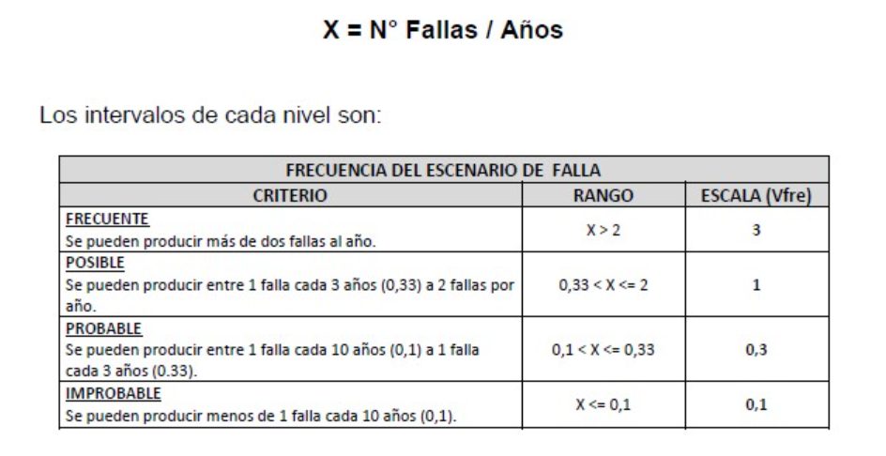
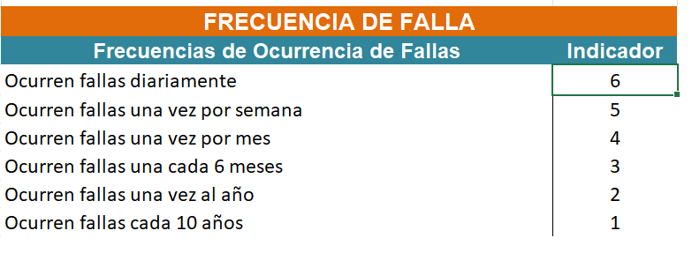
Nivel Unificado | Significado | Interpretación | ERB-001 (ENAP) | CDC-072 (CODELCO) | PUC-011 (PUCOBRE)
1 | Baja | < 0,5 fallas /año | 0.1 | 1 | 1
2 | Media | 1 falla / año | 0.3 | 2 | 2
3 | Alta | 2 a 4 fallas /año | 1 | 3 | 3.5 o 4
4 | Crítica | >4 fallas /año | 3 | 4 | 5

Nivel 1 (Baja): Fallas muy esporádicas (ej: cada 10 años o puntaje minimo).
Nivel 2 (Media): Frecuencia de falla anual estándar.
Nivel 3 (Alta): Fallas recurrentes (varias veces al año).
Nivel 4 (Crítica): Fallas constantes que requieren intervención inmediata.

TABLA CDC-072 |  |  |  |  |  | TABLA PUC-011
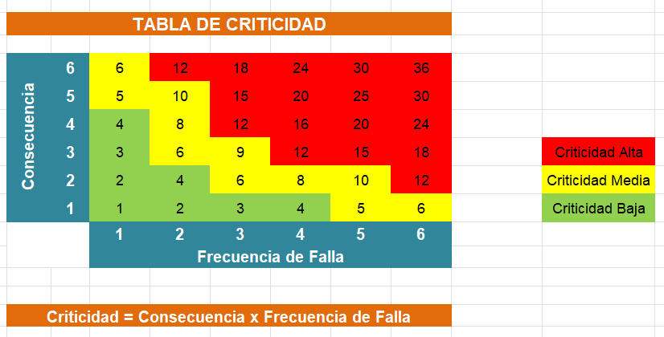
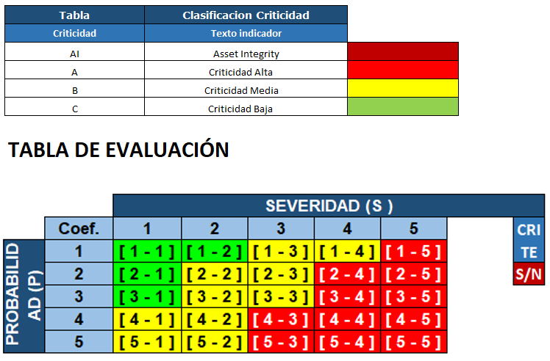

ERB-001 |  |  |  |  | CDC-072 |  | PUC-011

